COTISATIONS
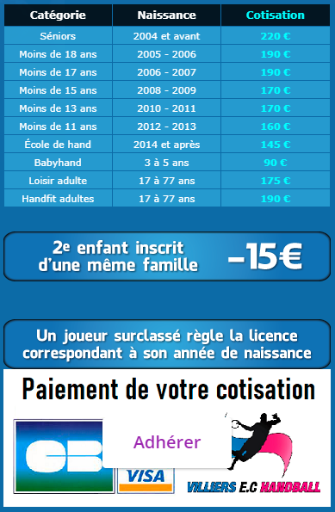
SEXE | ETAT | STATUT | NOM | PRENOM | Date de | Montant | Réduction | Montant | Nom PAYEUR | Règlement | Solde | Paiement 1 |  |  |  |  | Paiement 2 |  |  |  |  | Paiement 3 |  |  |  |  | AS | MUTATION |  |  |  |  | Adresse mail 1 | Adresse mail 2 | Adresse mail 3
 | Gest'hand |  |  |  | Naissance | de Base | Famille | NET | si différent | TOTAL | DÛ | Mode | Montant | N° CH | Mois | Dépôt | Mode | Montant | N° CH | Mois | Dépôt | Mode | Montant | N° CH | Mois | Dépôt | Collège | Club | Montant | N° CH | Date CH | Encaissement | Licencié (OBLIGATOIRE) | Parent 1 (Facultatif) | Parent 2 (Facultatif)
F | QUALIFIEE | JOU | DELMESTRE | NELL | 2007-08-19 | 190.00 | Non | 190.00 |  | 190.00 | 0.00 | Chèque | 90.00 | 0000037 | SEPTEMBRE | 2022-10-08 | Chèque | 100.00 | 0000038 | fin OCTOBRE | 2022-10-29 |  |  |  |  |  |  |  |  |  |  |  | camus_laurence@yahoo.fr | delmestrenell@gmail.com | mdelmestre@gmail.com
...
15 | Licences DIRIGEANTS
222 | Licences JOUEURS
19 | Licences LOISIRS
11 | Licences BABYHAND
13 | Licences HANDFIT |  |  | Coût moyen de licence payante |  | 174.96
5 | Licences ARBITRES seules |  |  | Coût moyen de licence |  | 162.68

